Sheet1
 |  |  |  | QUOTATION

 | CLIENT |  | KRACIE
 | Address
 | Contact Person |  | Ms Vy | Email:
 | Project
 | Date

 |  |  |  |  |  |  |  |  |  |  |  |  | INTERNAL COST |  | Thông tin giá đầu vào tham khảo
 | Timeline | No. | Description | Unit | Quantity | Unit Price | Amount (VND) | Charged Cost | Note | Product Information |  |  | Unit Price (VND) | Amount (VND) | Thông tin NCC | Điều khoản thanh toán
 | 15/02/2022 | 1 | Gói TRY FREE + REVIEW | Gói | 2 | 3,000,000 | 6,000,000 | BARTER | 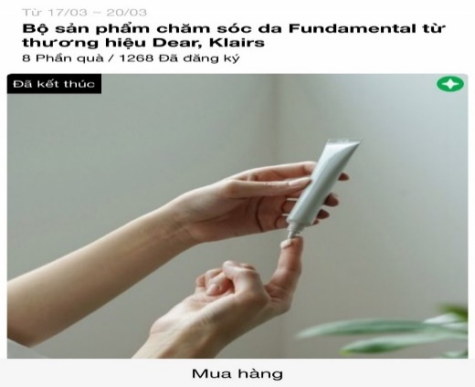 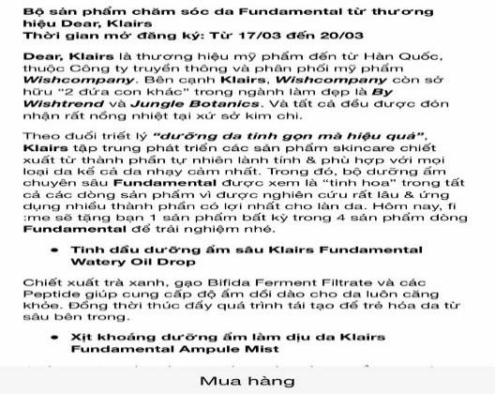 | Link sản phẩm | https://www.lazada.vn/products/hcm-sua-tam-nave-chiet-xuat-tu-la-dao-lo-hoi-chanh-va-vitamin-e-b-chai-530ml-chinh-hang-i1298628274-s4975208229.html?spm=a2o4n.10441748.0.0.3e6c6cb5bG0x3W&search=store | https://www.lazada.vn/products/dau-goi-duong-va-phuc-hoi-toc-hu-ton-himawari-loai-giau-duong-chat-lam-day-toc-bong-muot-chai-500ml-chinh-hang-i1396989226-s5785991705.html?spm=a2o4n.10441748.0.0.3e6c6cb579d0n6&search=store&mp=3
 |  |  | Design template TRY dựa trên materials của nhãn hàng |  |  |  |  |  |  | Tên Sản phẩm | Sữa tắm Naïve chiết xuất từ Lá Đào/ Lô Hội / Chanh và vitamin E B chai 530ml | Dầu gội dưỡng và phục hồi tóc hư tổn Himawari loại Giàu Dưỡng Chất / Làm Dày Tóc / Bóng Mượt chai 500ml | 1,000,000 | 2,000,000 | Internal
 |  |  | Sáng tạo nội dung TRY dựa trên mô tả sản phẩm của nhãn hàng |  |  |  |  |  |  | Giá thị trường | 197.000 | 298.000
 |  |  | Packaging và gửi sản phẩm TRY cho các Piers |  | 25 |  |  |  |  | Số lượng | 16 | 18 | 25,000 | 625,000 | Đơn vị Đóng gói & Vận chuyển
 |  |  |  |  |  |  |  |  |  |  | Chiến dịch Try lần 1 | Chiến dịch TRY lần 2
 |  |  |  | Total costs |  |  |  | 6,000,000 |  | Tổng giá trị sản phẩm | 8,516.000 |  | Tổng CP (trước VAT) | 2,625,000
 |  |  |  | Management Fee (5%) |  |  |  | 300,000
 |  |  |  | Sub Total |  |  |  | 6,300,000
 |  |  |  | VAT (8%) |  |  |  | 504,000
 |  |  |  | Total |  |  |  | 6,804,000
 | Total value in word:
 | - Báo giá này có giá trị đến ngày 15/02/2022 - Báo giá chưa bao gồm các giá trị về voucher và sản phẩm sponsor cho TRY

 | CREATED BY |  |  | APPROVED BY
 | Signature
 | Full Name |  | Đinh Lệ Thanh
 | Title
 | Telephone |  | 0931459095
 | Email |  | dinhthanh.dmnc@gmail.com

 | DM&C COMPANY LIMITED Golden Building, 10th Floor, 194 Dien Bien Phu Street, Ward 25, Binh Thanh District, Ho Chi Minh
 | Tax: 0314724148
 | Facebook: https://www.facebook.com/clubpiaf.vn
 | App: IOS: https://bitly.clubpiaf.vn/3qrItVf Android: https://bitly.clubpiaf.vn/3wriT3V
THANK YOU FOR CHOOSING CLUBPIAF!

